Script
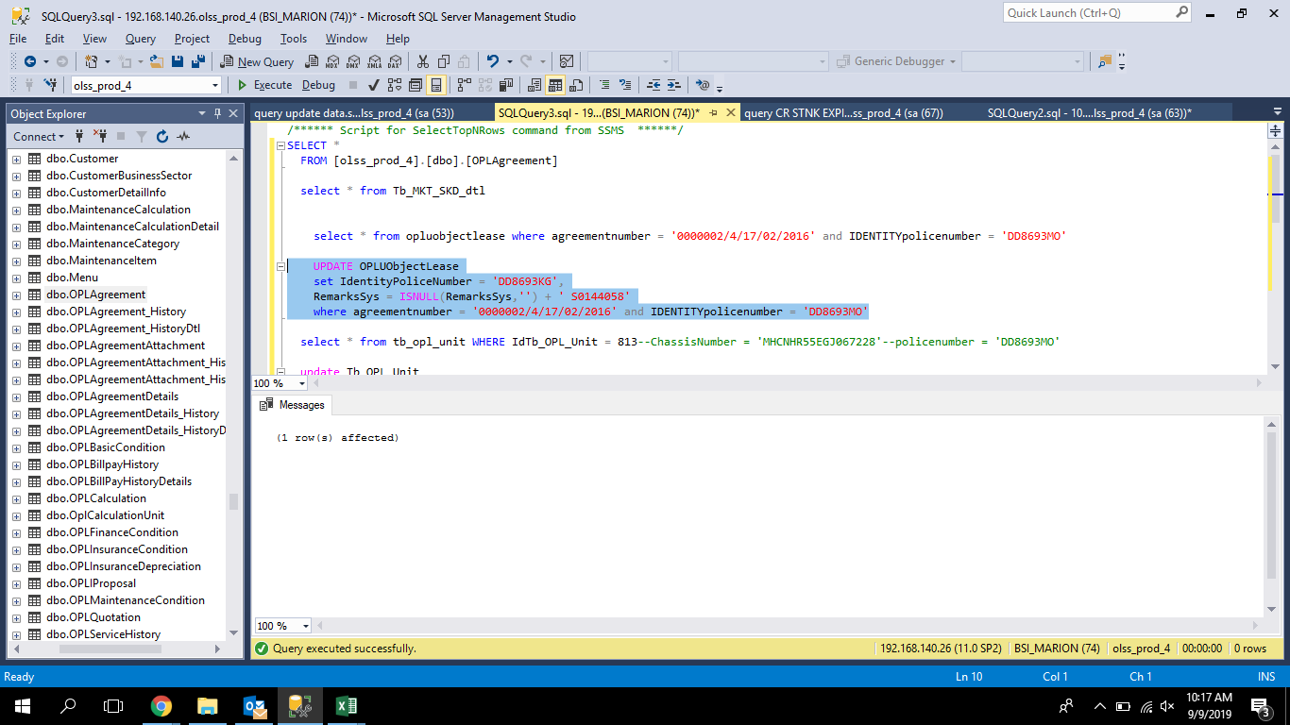
 | UPDATE OPLUObjectLease
 | set IdentityPoliceNumber = 'DD8693KG',
 | RemarksSys = ISNULL(RemarksSys,'') + ' S0144058'
 | where agreementnumber = '0000002/4/17/02/2016' and IDENTITYpolicenumber = 'DD8693MO'

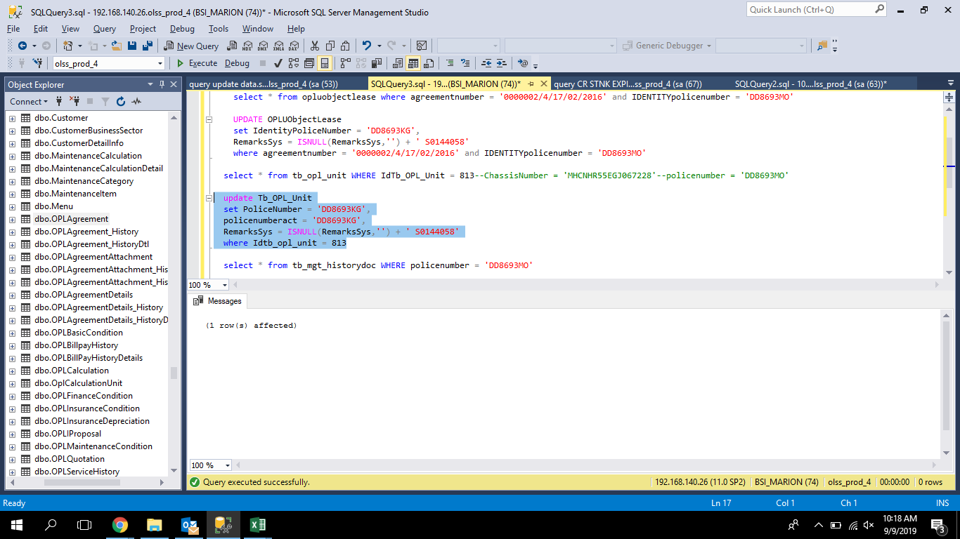
update Tb_OPL_Unit
set PoliceNumber = 'DD8693KG',
policenumberact = 'DD8693KG',
RemarksSys = ISNULL(RemarksSys,'') + ' S0144058'
where Idtb_opl_unit = 813

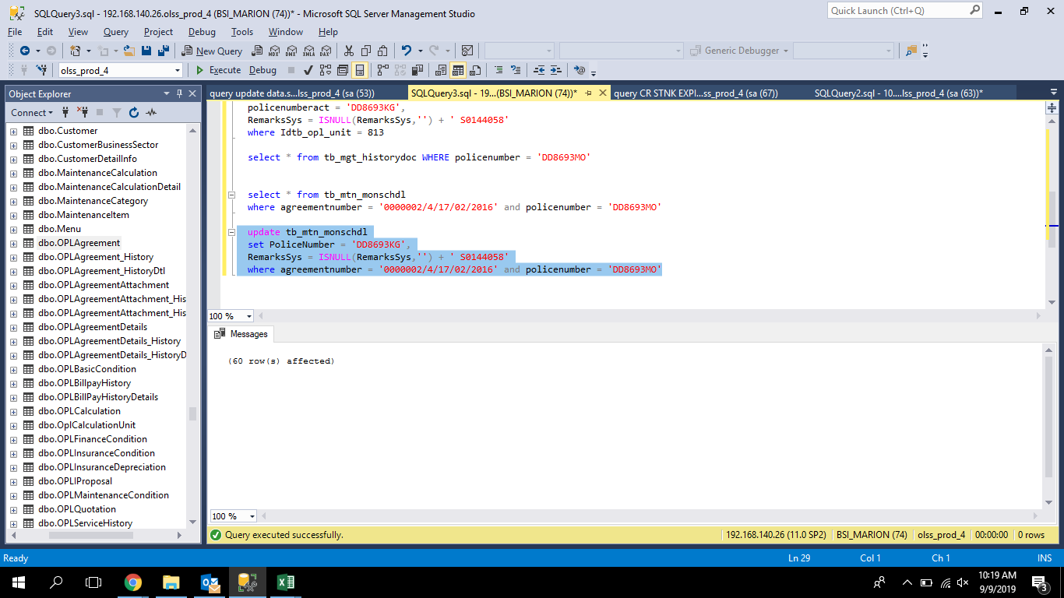
update tb_mtn_monschdl
set PoliceNumber = 'DD8693KG',
RemarksSys = ISNULL(RemarksSys,'') + ' S0144058'
where agreementnumber = '0000002/4/17/02/2016' and policenumber = 'DD8693MO'

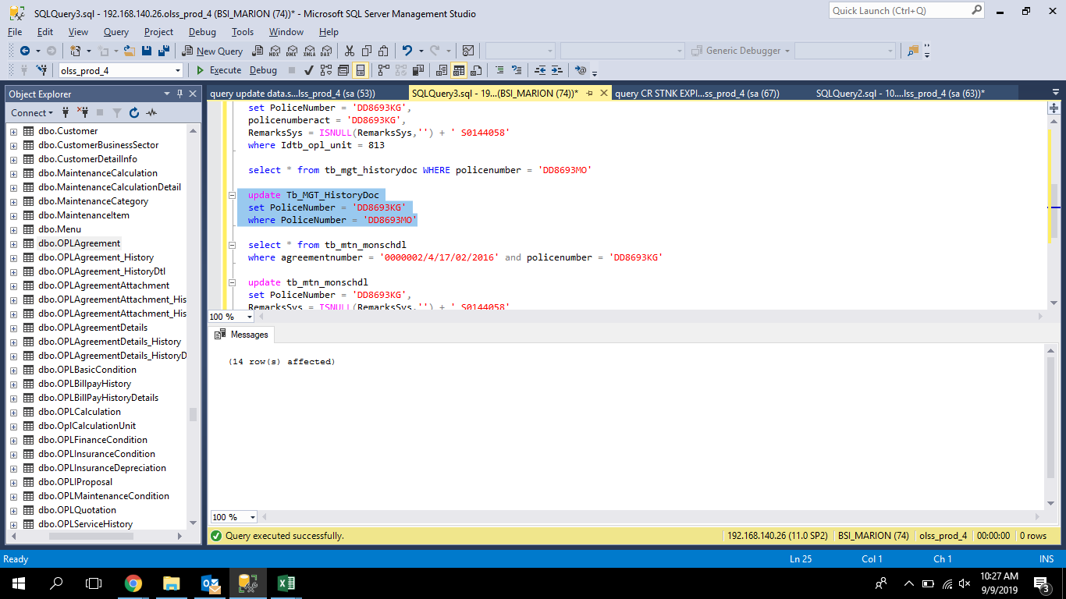
update Tb_MGT_HistoryDoc
set PoliceNumber = 'DD8693KG'
where PoliceNumber = 'DD8693MO'

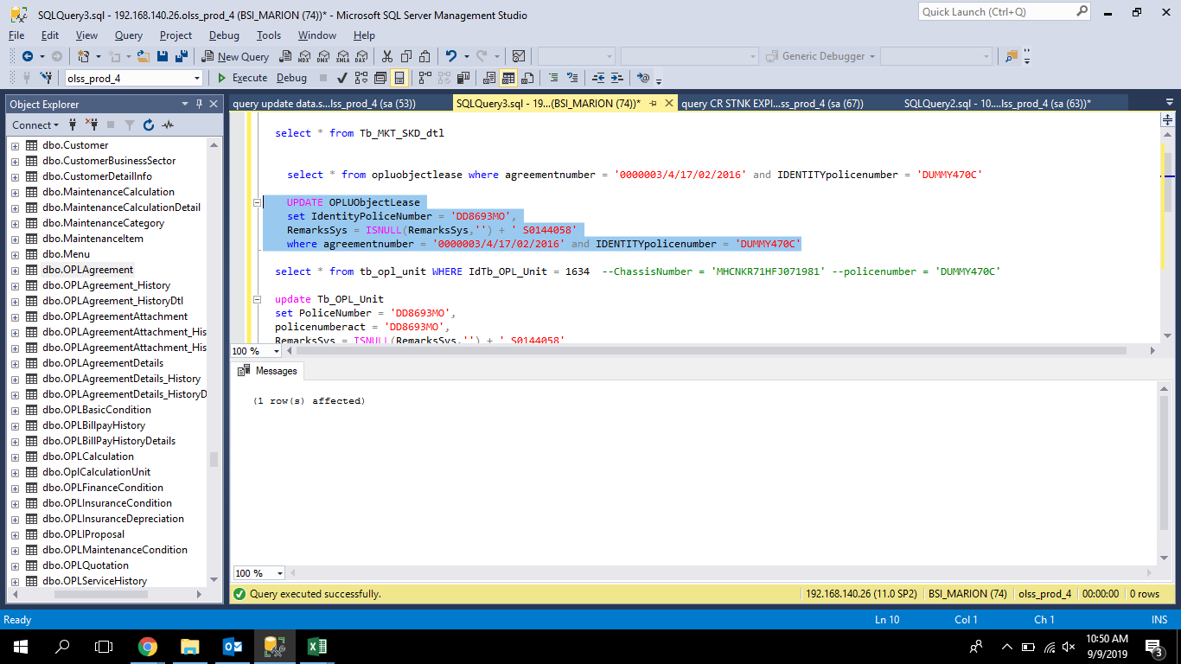
 | UPDATE OPLUObjectLease
 | set IdentityPoliceNumber = 'DD8693MO',
 | RemarksSys = ISNULL(RemarksSys,'') + ' S0144058'
 | where agreementnumber = '0000003/4/17/02/2016' and IDENTITYpolicenumber = 'DUMMY470C'

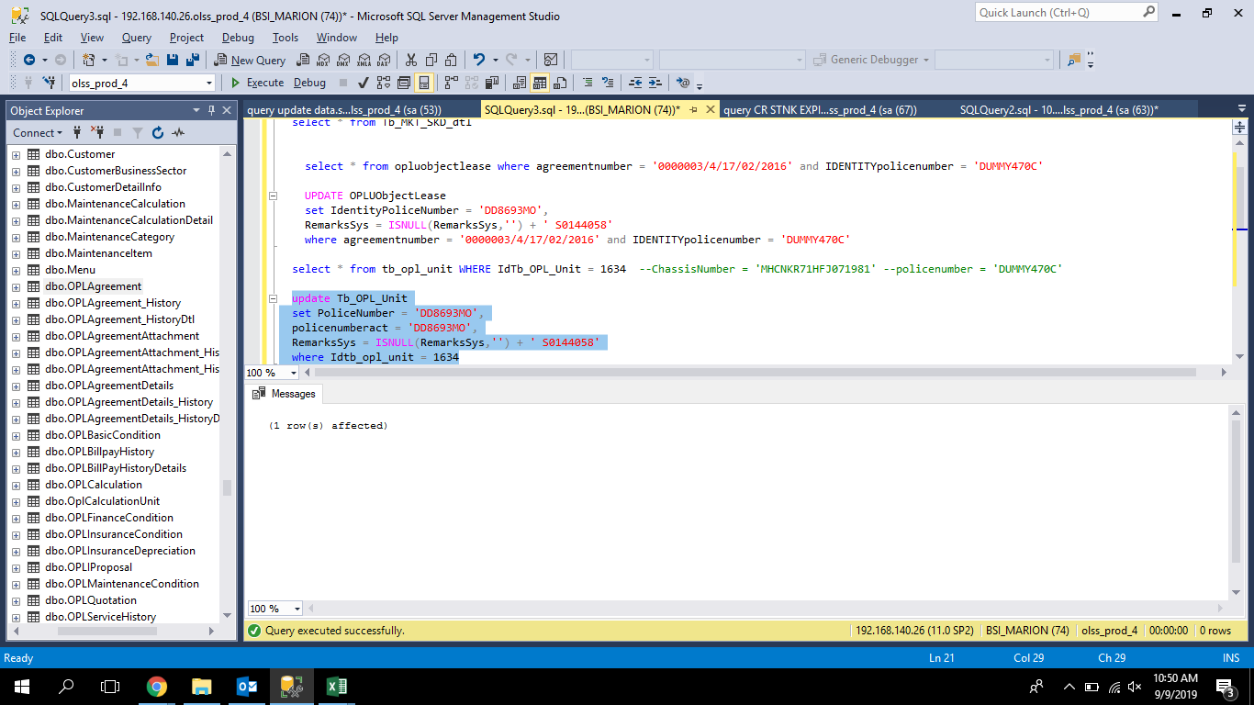
update Tb_OPL_Unit
set PoliceNumber = 'DD8693MO',
policenumberact = 'DD8693MO',
RemarksSys = ISNULL(RemarksSys,'') + ' S0144058'
where Idtb_opl_unit = 1634


update Tb_MGT_HistoryDoc
set PoliceNumber = 'DD8693MO'
where PoliceNumber = 'DUMMY470C'

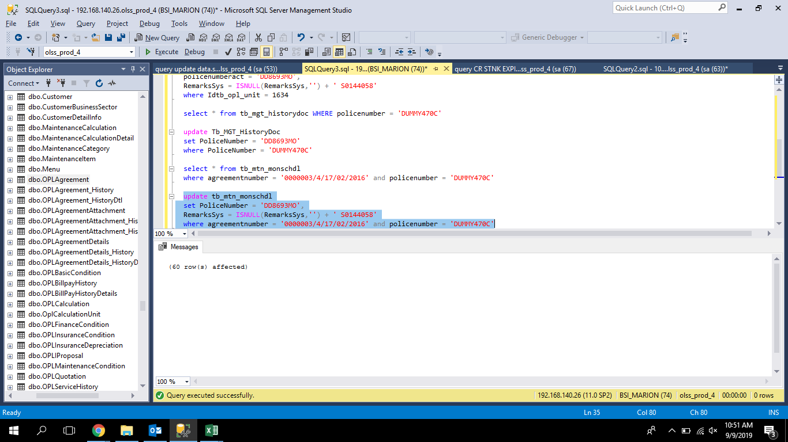
update tb_mtn_monschdl
set PoliceNumber = 'DD8693MO',
RemarksSys = ISNULL(RemarksSys,'') + ' S0144058'
where agreementnumber = '0000003/4/17/02/2016' and policenumber = 'DUMMY470C'

Screenshot
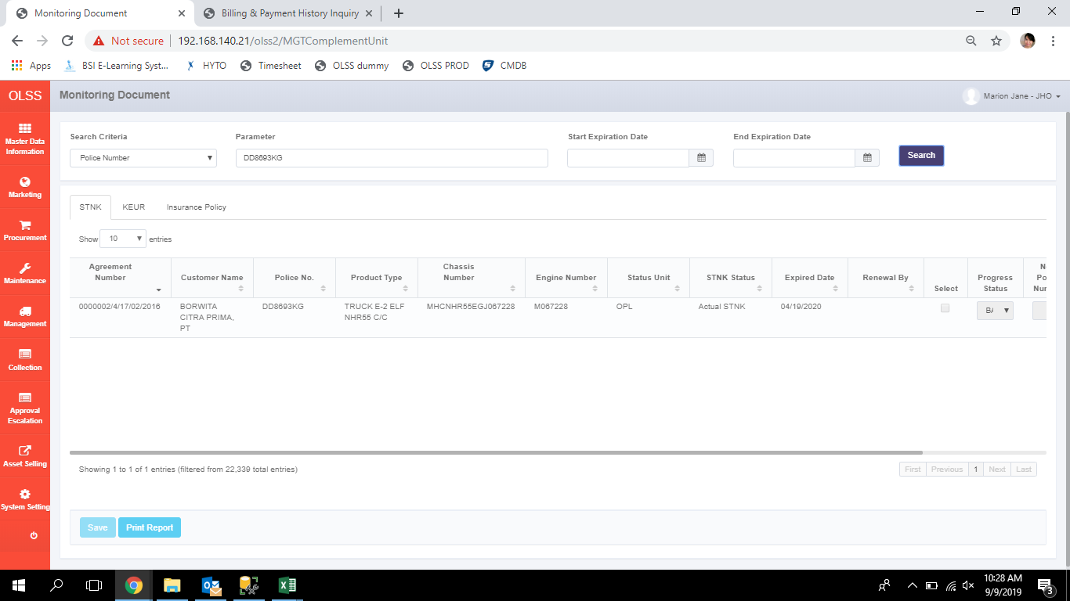
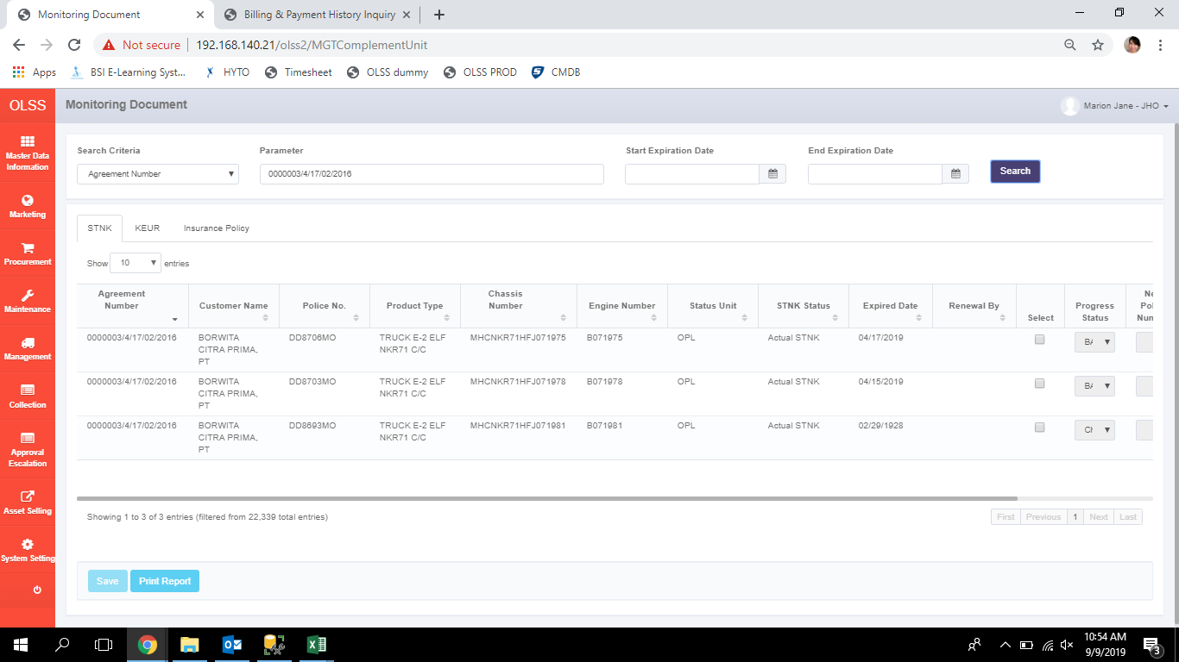
BEFORE



AFTER

